ÜCRET KAPAK
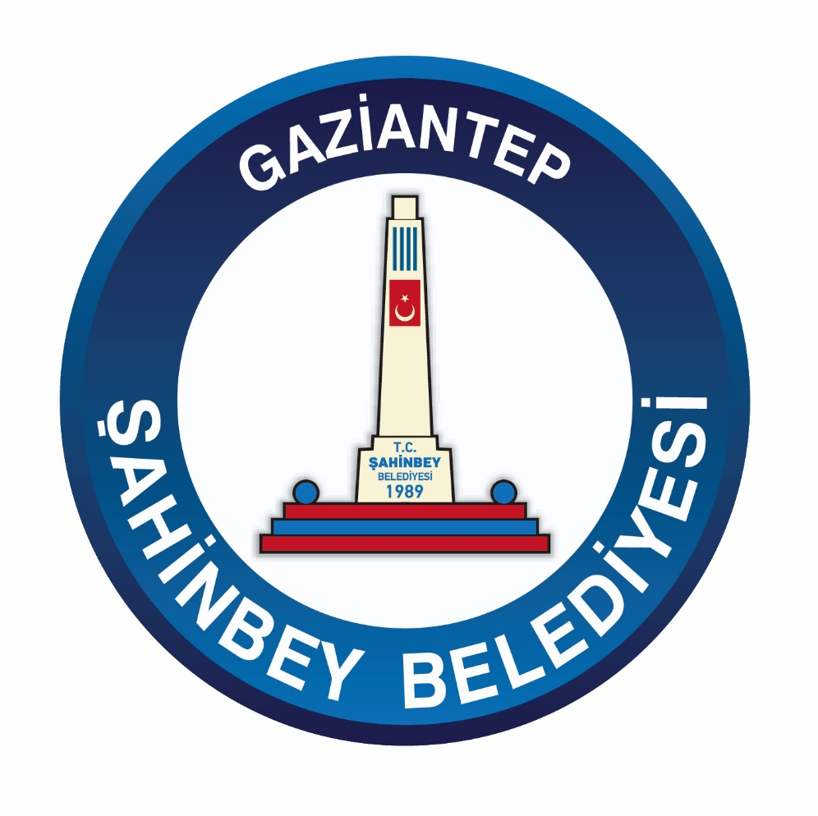
2026 YILI ÜCRET TARİFESİ MÜDÜRLÜK ÖNERİLERİ

